模拟界面
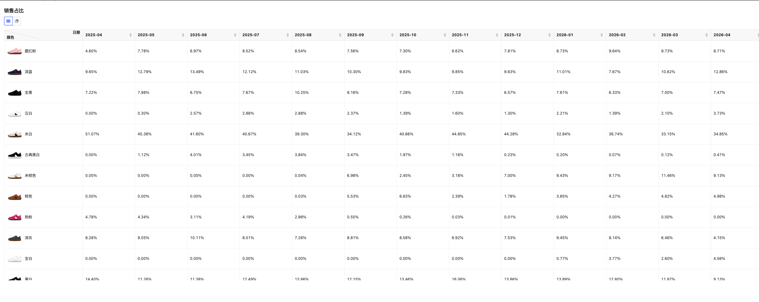
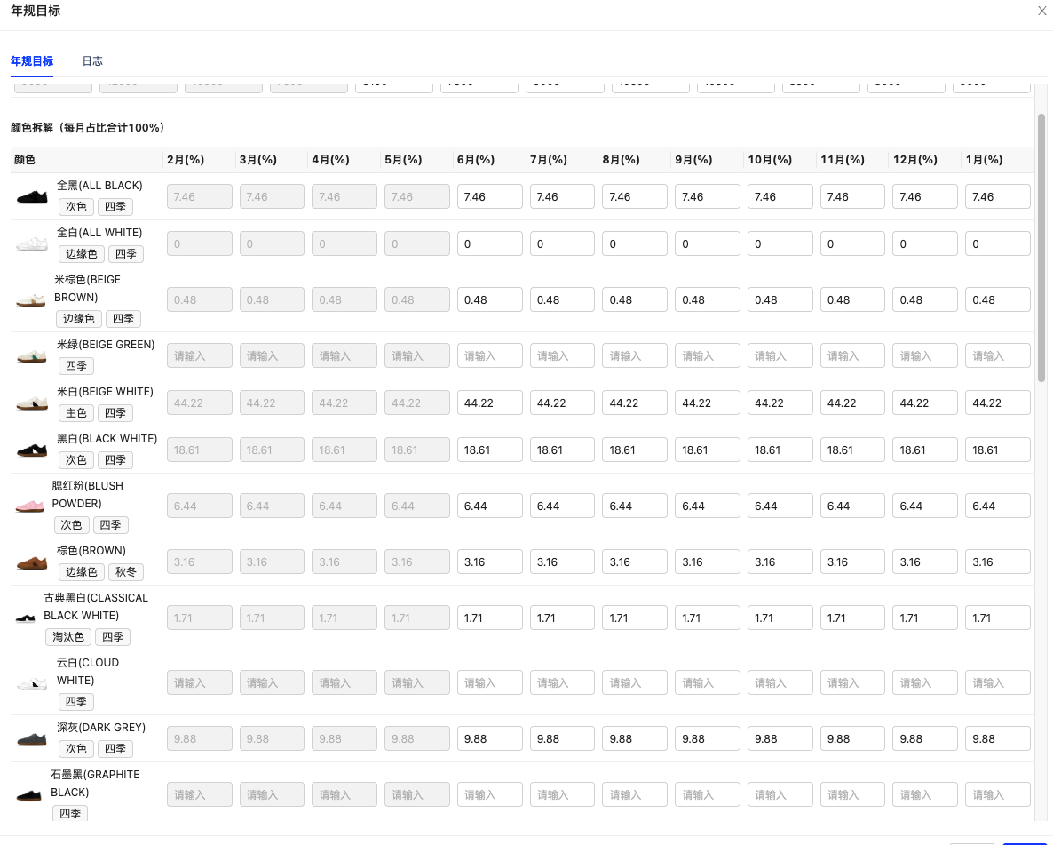
预测销量计算对比分析-周销量（静态/动态）
年度规划当周销量（静态预测）=当月年度计划销量/31 天*7 天（W） 原预测当周销量（动态预测）=日均销量规则*季节/市场系数*促销系数*同比销售系数*次新品/老品系数*竞对价格系数（公式待确认）*7
聚合级别： | MSKU | SKC | SKU |  |  |  |  |  |  |  | 导出数据 | 批量编辑 | 保存调整
MSKU | 销售层级 | 运营人员 | 运营小组 | 系列 |  | 26-WK19 | 26-WK20 | 26-WK21 | 26-WK22 | 26-WK23 | 26-WK24 | 26-WK25 | 26-WK26
 |  |  |  |  | 年度规划 | 500 | 500 | 500 | 600 | 700 | 800 | 900 | 1000
 |  |  |  |  | 原预测销量 | 505 | 550 | 560 | 650 | 750 | 850 | 950 | 1100
 |  |  |  |  | 真实销量 | 489 | 488 | 520 | 620 | 680 | 789 | 800 | 1200
 |  |  |  |  | 预测修正后

预测销量计算对比分析-日均销量（静态/动态）
年度规划日销量（静态）=当月年度计划销量/31 天 原预测日销量（动态）=日销量规则*季节/市场系数*促销系数*同比销售系数*次新品/老品系数*竞对价格系数（公式待确认）
MSKU | 销售层级 | 运营人员 | 运营小组 | 系列 |  | 影响因子 | 26-WK23 | 26-WK24 | 26-WK25 | 26-WK26 | 26-WK27 | 26-WK28 | 26-WK29
 |  |  |  |  | 年度规划 | 日均销量（静态） | 56
 |  |  |  |  | 原预测销量 | 日均销量规则（动态） | 56
 |  |  |  |  |  | 季节/市场系数 | 1.1
 |  |  |  |  |  | 促销系数 | 1
 |  |  |  |  |  | 同比销售系数 | 1
 |  |  |  |  |  | 次新品/老品系数 | 1
 |  |  |  |  |  | 竞对价格系数 | 0.9
 |  |  |  |  |  | 计算后的日均销量 | 55.44

备货时长计算对比分析 |  |  |  |  |  |  |  |  |  |  |  |  |  |  | 采购频率（采购周期天数） | 15-30 天
备货时长=采购频率+采购交期+质检天数+提货准备+CN至FBA时效+安全天数 |  |  |  |  |  |  |  |  |  |  |  |  |  |  | 采购交期 | 30 天
 | 采购频率 | 采购交期 | 质检天数 | 提货准备 | CN仓至FBA时效 | 安全天数 | 备货时长 |  |  |  |  |  |  |  | 质检天数 | 3 天
年度规划 |  |  |  |  |  |  |  |  |  |  |  |  |  |  | 提货准备 | 7 天
原预测销量 |  |  |  |  |  |  |  |  |  |  |  |  |  |  | CN仓至FBA时效
 |  |  |  |  |  |  |  |  |  |  |  |  |  |  | 安全天数 | 28 天

本地仓发FBA量计算对比分析 |  |  |  |  |  |  |  |  |  |  |  |  |  |  | CN仓发货频率（CN 仓发货周期天数） | 7 天-15 天
CN仓发FBA量 =（CN仓至FBA时效+安全天数+CN仓发货频率）*日均销量（动态）-（FBA库存 + FBA在途 + 海外仓可用 + 海外仓在途）
 | CN仓至FBA时效 | 安全天数 | CN仓发货频率 | 日销量（动态） | FBA库存 | FBA在途 | 海外仓可用 | 海外仓在途 | 本地仓发FBA量
年度规划
原预测销量

补货建议对比分析 |  |  |  |  |  |  |  |  |  |  |  |  |  | 模拟计算按钮，产生弹窗（弹窗计算）
建议补货（发货）量 = 总需求库存 - 当前FBA可售库存 - 在途库存
MSKU | 销售层级 | 运营人员 | 运营小组 | 系列 |  | 26-WK23 | 26-WK24 | 26-WK25 | 26-WK26 | 26-WK27 | 26-WK28 | 26-WK29 | 26-WK30
 |  |  |  |  | 按年度规划发货量 | 500 | 500 | 500 | 600 | 700 | 800 | 900 | 1000
 |  |  |  |  | 原预测销量发货量 | 505 | 550 | 560 | 650 | 750 | 850 | 950 | 1100
 |  |  |  |  | 预测修正后发货量

建议采购量计算对比分析 |  |  |  |  |  |  |  |  |  |  |  |  | 模拟计算按钮，产生弹窗（弹窗计算）
建议采购量（直发模式） = 备货时长 * 日销量（动态）-（FBA库存 + FBA在途 + 海外仓可用 + 海外仓在途 + CN可用 + 待检待上架量 + 待交付 + 本地仓在途 + 采购计划）
 | 备货时长 | 日销量（动态） | FBA库存 | FBA在途 | 海外仓可用 | 海外仓在途 | CN可用 | 待检待上架量 | 待交付 | 本地仓在途 | 采购计划 | 建议采购量
年度规划
原预测销量

以上为父体备货模型，确认后，直接换算成 SKU 的备货计划，其中需要引用颜色比例和尺码比例：
需要由运营确认：尺码/颜色比例是近期比例还是年规尺码比例（年规调整频率很低，可能会偏差大）

